Sheet1
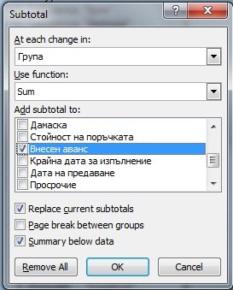

Първoначално се сортират данните, за които ще се правят обобщени суми /в случая по "Група"/.
Маркира се цялата таблица, включително заглавния ред с наименованията на колоните/А3:P56/, от меню Data избирате Subtotal.
At each change in - избираме сортираните предварително данни /"Група"/.
Use function - избираме функцията, която искаме да приложим /"Sum"/.
Add subtotal to: - посочват се колоните, за които ще бъдат обобщавани данните.

Sheet2
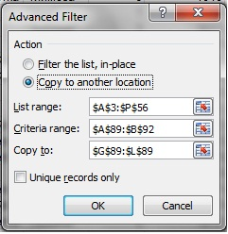

Filter the list, in-place - Изисква да се маркира цялата таблица в "list range" и областта с критерии в "Criteria range"; Извежда резултат в самата таблица.
Copy to another location - Изисква да се маркира цялата таблица в "list range" и областта с критерии в "Criteria range" ; Извежда резултат в посочената в "Copy to" област.

